Defectos
TEMPLATE DE DEFECTOS

 | ID: Testing002 | ESTADO: Inicial | PRIORIDAD: | SEVERIDAD:
 |  |  | BAJA | BAJA

 | FECHA: 04-ago-22 | REPORTADO POR: Camada 6/8 | ASIGNADO A: Equipo DEV | AMBIENTE: Productivo

 | TITULO/NOMBRE: Error de ortografía

 | DESCRIPCIÓN: Titulo del contenido está mal escrita.

 | PASOS PARA REPRODUCIR EL DEFECTO: - Usando Google Chrome v. 104 Ir a URL: https://playground.digitalhouse.com/login - Ingresar mail correcto (jj@gmail.com) y contraseña correcta (123) - Dar click al boton INGRESAR - Dar click al boton INGRESAR de la materia TESTING I - C8 - Dar click a CONTENIDO - Visualizar en el modulo 1: Fundamentos de testing y Gestión de Defectos - Clase Bienvenida

 | RESULTADO ACTUAL: Se visualiza palabra mal escrita

 | RESULTADO ESPERADO: Visualizar la palabra" Road map".

 | 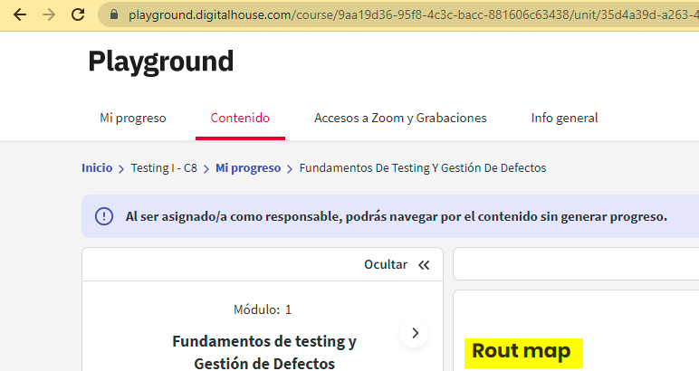 EVIDENCIA:

